Carátula
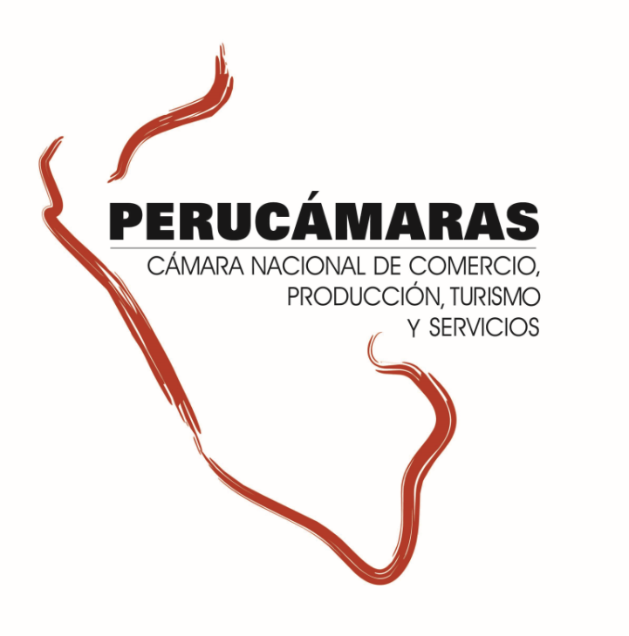
Información ampliada del Reporte Regional de la Macro Región Norte - Edición N° 273
“Ejecución de presupuesto para proyectos de inversión pública – 2017”
Lunes, 15 de enero de 2018

Índice


Índice

 | Norte |  | 2
 |  | Cajamarca | 3
 |  | La Libertad | 4
 |  | Lambayeque | 5
 |  | Piura | 6
 |  | Tumbes | 7

Norte
Macro Región Norte: Ejecución del presupuesto para proyectos de inversión, 2017

1.Ejecución del de proyectos de inversión pública en la Macro Región |  |  |  |  |  | 3. Ejecución de la Inversión Pública por tipo de Intervenciones en la Macro Región
2. Ejecución de la Inversión Pública por Niveles de Gobierno en la Macro Región

GRAF
Norte: Ejecución del Presupuesto para proyectos de inversión pública 2017 (Millones S/.)
 | 1.Ejecución del de proyectos de inversión pública en la Macro Región
 | Al 09 de enero del 2018 la macro región norte ha ejecutado el 62,3% de su presupuesto para ejecución de proyectos de inversión pública 2017. Las regiónes Lambayeque, Cajamarca y tumbes tienen el mayor nivel de ejecución (70%, 65,5% y 62,3% respectivamente) mientras que las regiones Piura y La Libertad tienen el menor nivel de ejecución.

 |  | Ejecución del Presupuesto para proyectos de inversión pública 2017 |  |  |  |  |  |  |  |  |  | dep | PIM | Ejecutado | No Ejecutado | Avance
 |  | (Millones S/) |  |  |  |  |  |  |  |  |  | Cajamarca | 2,207.4 | 1,446.6 | 760.8 | 65.5%
 |  | Región |  | 2017 |  |  | 2016 |  |  |  |  | La Libertad | 1,993.3 | 1,135.0 | 858.3 | 56.9%
 |  |  |  | Presupuesto | Devengado | Avance | Presupuesto | Devengado | Avance |  | Participación del Presupuesto | Lambayeque | 1,383.0 | 968.7 | 414.2 | 70.0%
 |  | Cajamarca |  | 2,207.4 | 1,446.6 | 65.5% | 2,196.4 | 1,343.5 | 61.2% | 4.4 | 27.0% | Piura | 2,222.5 | 1,313.3 | 909.2 | 59.1%
 |  | La Libertad |  | 1,993.3 | 1,135.0 | 56.9% | 1,836.2 | 1,332.6 | 72.6% | -15.6 | 24.3% | Tumbes | 380.0 | 236.6 | 143.5 | 62.3%
 |  | Lambayeque |  | 1,383.0 | 968.7 | 70.0% | 1,165.4 | 651.1 | 55.9% | 14.2 | 16.9%
 |  | Piura |  | 2,222.5 | 1,313.3 | 59.1% | 1,990.2 | 1,313.3 | 66.0% | -6.9 | 27.1%
 |  | Tumbes |  | 380.0 | 236.6 | 62.3% | 363.1 | 194.6 | 53.6% | 8.6 | 4.6%
 |  | NORTE |  | 8,186.2 | 5,100.2 | 62.3% | 7,551.3 | 4,835.2 | 64.0% | -1.7 | 100.0%
 |  | Fuente: MEF, consulta amigable al 09 enero del 2018 Elaboración: CIE-PERUCÁMARAS

GRAF
 | Al 09 de enero de los 8,659 proyectos presupuestados para el 2017 en esta macro región, 1,769 no cuentan con ningún avance en ejecución del gasto, mientras que 1,123 (13.0% de proyectos) no superan el 50,0% de ejecución, 2,269 proyectos (26.2% del total) tienen un nivel de ejecución mayor al 50,0% pero no culminan al 100% y 3,498 proyectos por S/ 2,148.7 millones se han ejecutado al 100,0%.
Macro Región Norte: Ejecución del Presupuesto para proyectos de inversión pública por Regiones , 2017

 |  | Número de proyectos de inversión pública y nivel de avance en la macro región |  |  |  |  |  |  |  |  |  |  | Presupuesto 2017 (Millones S/) | Avance (% del presupuesto)
 |  |  | (PIM y Devengado en Millones de S/) |  |  |  |  |  |  |  |  | Cajamarca | 2,207.4 | 65.5%
 |  |  | Nivel de avance | Avance (%) | PIM | Devengado | N° Proyectos | Part. % |  | N° de proyectos con avance |  | La Libertad | 1,993.3 | 56.9%
 |  |  | No ejecutado | 0% | 746.4 | 0.0 | 1,769 | 20.4% |  | 6,890 |  | Lambayeque | 1,383.0 | 70.0%
 |  |  | Menor al 50% | 17% | 2,084.7 | 359.9 | 1,123 | 13.0% |  |  |  | Piura | 2,222.5 | 59.1%
 |  |  | Mayor al 50% | 81% | 3,197.4 | 2,591.7 | 2,269 | 26.2% |  |  |  | Tumbes | 380.0 | 62.3%
 |  |  | Al 100% | 100% | 2,157.8 | 2,148.7 | 3,498 | 40.4%
 |  |  | Total | 62% | 8,186.2 | 5,100.2 | 8,659 | 100.0%
 |  |  | Fuente: MEF, consulta amigable 09 de enero del 2018 Elaboración: CIE-PERUCÁMARAS

Macro Región Norte: Ejecución del Presupuesto para proyectos de inversión pública por tipo de gasto, 2017 (Millones S/)

GRAF
 | 2. Ejecución de la Inversión Pública por Niveles de Gobierno en la Macro Región

 | A la fecha en la macro región se vienen ejecutando S/ 5,100.2 millones, lo que equivale a un avance en la ejecución del presupuesto del 62.3%. Por niveles de gobierno, el Gobierno Nacional viene ejecutando el 78.7% de su presupuesto para esta región, seguido del Gobierno Regional (41.9%) y de los gobiernos locales que en conjunto tienen una ejecución del 65.6%

 |  |  |  |  |  |  |  |  |  |  |  | Nivel de Gob | Presupuesto | Presupuesto Ejecutado
 |  | Ejecución del Presupuesto para proyectos de inversión pública 2017, por niveles de gobierno |  |  |  |  |  |  |  |  |  | Productivo | 3,792.6 | 2,274.9
 |  | (Millones S/) |  |  |  |  |  |  |  |  |  | Social | 3,903.5 | 2,506.5
 |  | Niveles de Gobierno |  | 2017 |  |  | 2016 |  |  |  |  | Orden y justicia | 283.3 | 166.6
 |  |  |  | Presupuesto | Devengado | Avance | Presupuesto | Devengado | Avance |  |  | Administrativo | 206.9 | 152.2
 |  | Gobierno Nacional |  | 1,739.4 | 1,369.1 | 78.7% | 1,854.8 | 1,115.4 | 60.1%
 |  | Gobierno Regional |  | 2,103.5 | 882.4 | 41.9% | 1,788.1 | 1,240.2 | 69.4%
 |  | Gobiernos Locales |  | 4,343.3 | 2,848.8 | 65.6% | 3,908.4 | 2,479.5 | 63.4%
 |  | Total |  | 8,186.2 | 5,100.2 | 62.3% | 7,551.3 | 4,835.2 | 64.0%
 |  | Fuente: MEF, consulta amigable al 09 enero del 2018 Elaboración: CIE-PERUCÁMARAS
Norte: Inversión pública 2017, por niveles de gobierno (Millones S/ y Participación %)

GRAF
 | 3. Ejecución de la Inversión Pública por tipo de Intervenciones en la Macro Región |  |  |  |  |  |  |  |  |  |  | Nivel de Gob | PIM | Ejecutado | Por Ejecutar
 |  |  |  |  |  |  |  |  |  |  |  | GN | 1,739.4 | 1,369.1 | 370.3
 | El avance del presupuesto para proyectos productivos se encuentra al 60.0%, mientras que para los proyectos del tipo social se registra un avance del 64.2% al culminar el año 2017. Cabe resaltar que estos dos tipos de proyectos absorben el 94.0% del presupuesto total en esta región. |  |  |  |  |  |  |  |  |  |  | GR | 2,103.5 | 882.4 | 1,221.1
 |  |  |  |  |  |  |  |  |  |  |  | GL | 4,343.3 | 2,848.8 | 1,494.6

 |  | Ejecución del Presupuesto para proyectos de inversión pública en la Región, por tipo de intervención 2017
 |  |  | (Millones S/)
 |  |  | Tipo de Proyecto |  | Presupuesto | Part. % | Ejecución | Avance (%)
 |  |  | Productivo |  | 3,792.6 | 46.3% | 2,274.9 | 60.0%
 |  |  | Social |  | 3,903.5 | 47.7% | 2,506.5 | 64.2%
 |  |  | Orden y justicia |  | 283.3 | 3.5% | 166.6 | 58.8%
 |  |  | Administrativo |  | 206.9 | 2.5% | 152.2 | 73.5%
 |  |  | Total |  | 8,186.2 | 100.0% | 5,100.2 | 62.3%
Norte: Ejecución de la inversión pública 2017, por niveles de gobierno (Millones S/)
 |  |  | Fuente: MEF, consulta amigable 09 de enero del 2018 Elaboración: CIE-PERUCÁMARAS

 | 4. Ejecución del Presupuesto para proyectos de inversión pública en la macro región, por sectores 2017
 | El sector SANEAMIENTO cuenta con el mayor presupuesto en esta región, con un nivel de ejecución del 67.2%, del mismo modo para proyectos TRANSPORTE se tiene un nivel de avance de 70.0%. Cabe destacar que solo estos dos sectores concentran el 44.8% del presupuesto de esta región.

 |  | Ejecución del Presupuesto para proyectos de inversión pública en la macro región, por sectores 2017
 |  |  | (Millones S/)
 |  |  | SECTOR |  | PIM | Part. % | Devengado | Avance (%)
 |  |  | SANEAMIENTO |  | 1,902.4 | 23.2% | 1,279.3 | 67.2%
 |  |  | TRANSPORTE |  | 1,765.8 | 21.6% | 1,236.4 | 70.0%
 |  |  | EDUCACION |  | 1,444.0 | 17.6% | 970.4 | 67.2%
 |  |  | AGROPECUARIA |  | 1,354.5 | 16.5% | 523.5 | 38.6%
 |  |  | SALUD |  | 340.5 | 4.2% | 114.9 | 33.7%
 |  |  | VIVIENDA Y DESARROLLO URBANO |  | 339.3 | 4.1% | 297.4 | 87.6%
 |  |  | PLANEAMIENTO, GESTION Y RESERVA DE CONTINGENCIA |  | 206.9 | 2.5% | 152.2 | 73.5%
 |  |  | OTROS |  | 832.7 | 10.2% | 526.3 | 63.2%
 |  |  | Total |  | 8,186.2 | 100.0% | 5,100.2 | 62.3%
 |  |  | Fuente: MEF, consulta amigable 09 de enero del 2018 Elaboración: CIE-PERUCÁMARAS

